상품제안서
PU 순수한 카드지갑 | 상품코드: F30875

 |  |  |  |  |  |  | 02-412-0044 | www.easy1.co.kr
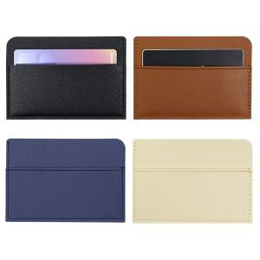

【상세/제작정보】 | ＊기본지퍼백일때 선물포장 불가합니다. ＊불박인쇄시 동판비추가40000원 별도

【인쇄/포장옵션】 | 레이저, 불박 / 지퍼백

【공급단가】 | 수량 | 200~ | 500~ | 1,000~ | 3,000~ | 5,000~
*VAT별도 | 단가 | 1,750원 | 1,720원 | 1,680원 | 1,630원 | 1,610원

【상품 URL】 | http://www.easy1.co.kr/src/goods_detail.php?gdno=30875

